Arkusz1
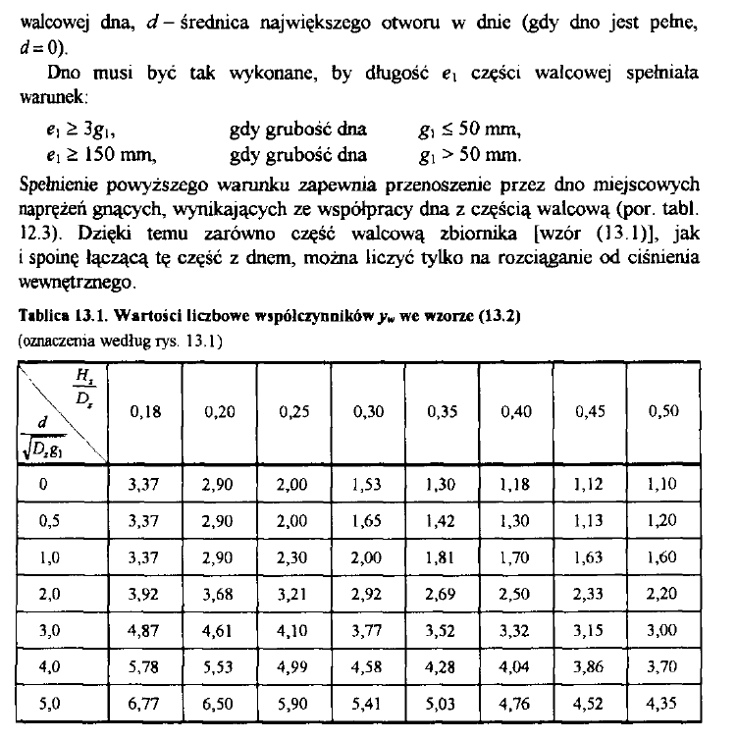
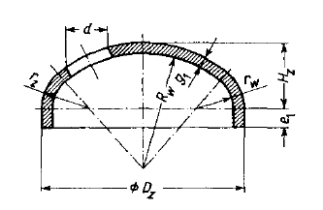
AW-6082, fi 180 mm, G = 8,5 mm | <- używana rura |  |  |  | Obliczenie wielkości części rurowej
 |  |  |  |  | Stop: | PA 4 (AW-6082) T6 | PA 38 (AW-6060) T6 | PA 6 (AW-2017a) T4 | PA 45 (AW-6061) T6 | Ti6Al4V (Ti Grade 5) | 304 | 316 |  |  | 360 |  | 155 | 0.25806451613
Średnica wewnętrzna | 0.163 | m | 163 | mm | Granica plastyczności | 260 | 140 | 245 | 240 | 827 | 215 | 290 | MPa | 2 | 180 |  | 154 | 0.90909090909
Promień wewnętrzny | 0.0815 | m | 81.5 | mm | Wytrzymałość na roziąganie | 310 | 170 | 390 | 260 | 896 | 505 | 580 | MPa | 3 | 120 |  | 153 | 1.568627451
 |  |  |  |  | Gęstość | 2700 | 2700 | 2800 | 2700 | 4430 | 8000 | 8000 | kg/m3 | 4 | 90 |  | 152 | 2.2368421053
Masa utleniacza | 10 | kg |  |  |  |  |  |  |  |  |  |  |  | 5 | 72 |  | 151 | 2.9139072848
Gęstość utleniacza | 745 | kg/m3 |  |  | Grubość ścianki 1 (Gp) | 5.02 | 9.32 | 5.33 | 5.44 | 1.58 | 6.07 | 4.50 | mm | 6 | 60 |  | 150 | 3.6
Nadmiar obj. | 0.1 |  |  |  | Grubość ścianki 2 (WnR) | 4.21 | 7.68 | 3.35 | 5.02 | 1.46 | 2.58 | 2.25 | mm | 7 | 51.428571429
Objętość utleniacza | 0.013422818792 | m3 | 13.422818792 | l | Grubość wg. ASME zew. | 5.11 | 9.63 | 5.43 | 5.54 | 1.59 | 6.20 | 4.57 | mm | 8 | 45
Objętość zbiornika | 0.014765100671 | m3 | 14.765100671 | l | Grubość wg. ASME wew. | 4.78 |  |  |  |  |  |  |  | 9 | 40
Ciśnienie maksymalne | 7.5 | MPa | 75 bar |  | Promień zew. zbiornika | 86.61 | 91.13 | 86.93 | 87.04 | 83.09 | 87.70 | 86.07 | mm | 10 | 36
Współczynnik bezpieczeństwa | 2 |  |  |  | Wymagana długość cz. rurowej | 707.57 | 707.57 | 707.57 | 707.57 | 707.57 | 707.57 | 707.57 | mm | 11 | 32.727272727 | W | 5
Średnica zewnętrzna | 0.174 | m | 174 | mm | Masa ścianek | 5.15 | 9.98 | 5.69 | 5.61 | 2.57 | 18.65 | 13.62 | kg | 12 | 30 | b | 6.5
Promień zew | 0.087 | m | 87 | mm |  |  |  |  |  |  |  |  |  | 13 | 27.692307692 | h | 4
 |  |  |  |  | Obliczenie ilości śrub na dennicę |  |  |  |  |  |  |  |  | 14 | 25.714285714 | wr | 75.519054173
 |  |  |  |  | Powierzchnia dennicy | 0.020867243803 | m^2 |  |  |  |  |  |  | 15 | 24 |  | i6
 |  |  |  |  | Siła działająca na dennicę | 156504.32852 | N |  |  |  |  |  |  | 16 | 22.5
Nośność śrub na ścinanie w jednej płaszczyźnie |  |  |  |  | Min. ilość śrub M4 12.9 | 37.146891872 |  |  |  |  |  |  |  | 17 | 21.176470588
$$F=\frac{α_{v}f_{ub}A}{γ_{M2}}$$
 |  |  |  |  | Min. ilość śrub M5 12.9 | 22.988972866 |  |  |  |  |  |  |  | 18 | 20
 |  |  |  |  | Uwzględniając wsp. bezpieczeństwa |  |  |  |  |  |  |  |  | 19 | 18.947368421
 |  |  |  |  | Min. ilość śrub M4 12.9 | 74.293783744 |  |  |  |  |  |  |  | 20 | 18
 |  |  |  |  | Min. ilość śrub M5 12.9 | 45.977945731 |  |  |  |  |  |  |  | 21 | 17.142857143
 | DIN 912 |  |  |  | Uwzględniając dwa rzędy śrub |  |  |  |  |  |  |  |  | 22 | 16.363636364
 | M4 | M5 |  |  | Zaokrąglenie ilości M4 | 40 | Spójrz na kąty po prawej -> | 9 |  |  |  |  |  | 23 | 15.652173913
Średnica łba | 7 | 8.5 | mm |  | Zaokrąglenie ilości M5 | 24 |  | 15 |  |  |  |  |  | 24 | 15
Wysokość łba | 4 | 5 | mm |  | Obwód dennicy | 512.07960254 | mm |  |  |  |  |  |  | 25 | 14.4
Imbus | 3 | 4 | mm |  | Rozstaw między śrubami M4 w dennicy | 12.801990063 | mm |  |  |  |  |  |  | 26 | 13.846153846
Średnica gwintu | 4 | 5 | mm |  | Min. rozstaw między gwintami M4 | 9.6 | mm |  |  |  |  |  |  | 27 | 13.333333333
Średnica podziałowa | 3.545 | 4.48 | mm |  | Rozstaw między śrubami M5 w dennicy | 21.336650106 | mm |  |  |  |  |  |  | 28 | 12.857142857
Średnica rdzenia | 3.141 | 4.019 | mm |  | Min. rozstaw między gwintami M5 | 12 | mm |  |  |  |  |  |  | 29 | 12.413793103
Średnica czynna (dp+dr)/2 | 3.343 | 4.2495 | m^2 |  | Obwód rury zbiornika | 546.63712172 | mm |  |  |  |  |  |  | 30 | 12
Pole przekroju czynnego | 8.7773341994E-06 | 1.4182916581E-05 | m2 |  | Rozstaw między śrubami M4 w rurze | 13.665928043 | mm | Dla śrub M4 za mały rozstaw między otworami na łeb śruby w rurze zbiornika!!! |  |  |  |  |  | 31 | 11.612903226
Nośność śruby | 4213.1204157 | 6807.7999587 | N |  | Min. rozstaw między łbami M4 | 16.8 | mm |  |  |  |  |  |  | 32 | 11.25
 |  |  |  |  | Rozstaw między śrubami M5 w rurze | 22.776546739 | mm |  |  |  |  |  |  | 33 | 10.909090909
Klasa 12.9 |  |  |  |  | Min. rozstaw między łbami M5 | 20.4 | mm |  |  |  |  |  |  | 34 | 10.588235294
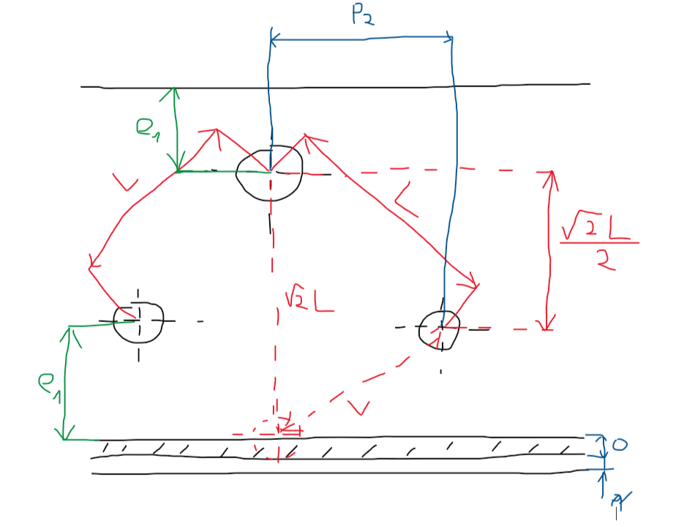
fub = Rm | 1200 | MPa |  |  |  |  |  |  |  |  |  |  |  | 35 | 10.285714286
fyb = Re | 1080 | MPa |  |  | Grubość dennicy |  |  |  |  |  |  |  |  | 36 | 10
 |  |  |  |  | Promień płyty a | 0.0815 | m |  |  |  |  |  |  | 37 | 9.7297297297
 |  |  |  |  | Natężenie obciążenia q | 7500000 | Pa |  |  |  |  |  |  | 38 | 9.4736842105
 |  |  |  |  | Granica plastyczności sigma | 260000000 | Pa |  |  |  |  |  |  | 39 | 9.2307692308
 |  |  |  |  | Liczba Poissona v | 0.33 |  |  |  |  |  |  |  | 40 | 9
 |  |  |  |  | Wsp. bezpieczeństwa | 2
 |  |  |  |  | Minimalna grubość dennicy | 0.0109 | m
 |  |  |  |  | Min. grubość w mm | 10.94 | mm

 |  |  |  |  | Minimalna wysokość dennicy
 |  |  |  |  | e1 wg. rozmiaru gwintu | 6.00 | mm
 |  |  |  |  | L wg. rozmiaru łba (bo w rurze) | 20.40 | mm
 |  |  |  |  | Wysokość między otworami | 14.42 | mm
 |  |  |  |  | o | 6.50
 |  |  |  |  | r | 3.00
 |  |  |  |  | SUMA | 35.92 | mm
 |  |  |  |  | Wysokość płynu w dennicy | 24.99 | mm
 |  |  |  |  | Objętość w dennicy | 0.40 | l
 |  |  |  |  | Objętość rury zmniejszona o dennice | 13.97 | l
 |  |  |  |  | Dodatek dla mocowania korpusu | 30.00 | mm
 |  |  |  |  | Długość części rurowej | 669.69 | mm
 |  |  |  |  | Cały zbiornik | 799.69 | mm

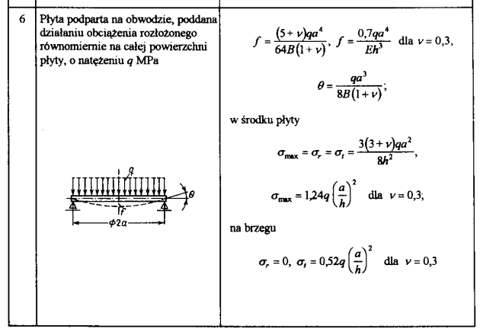
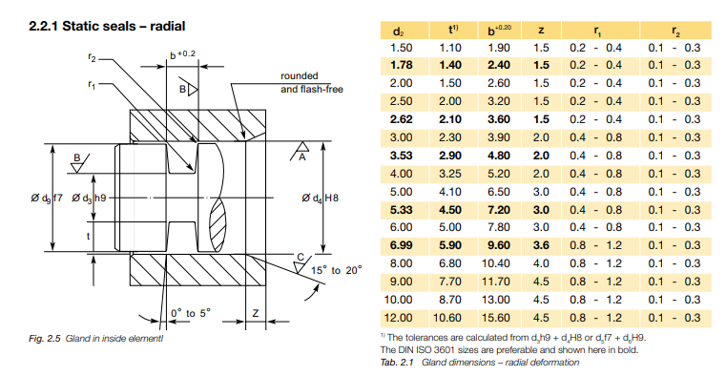
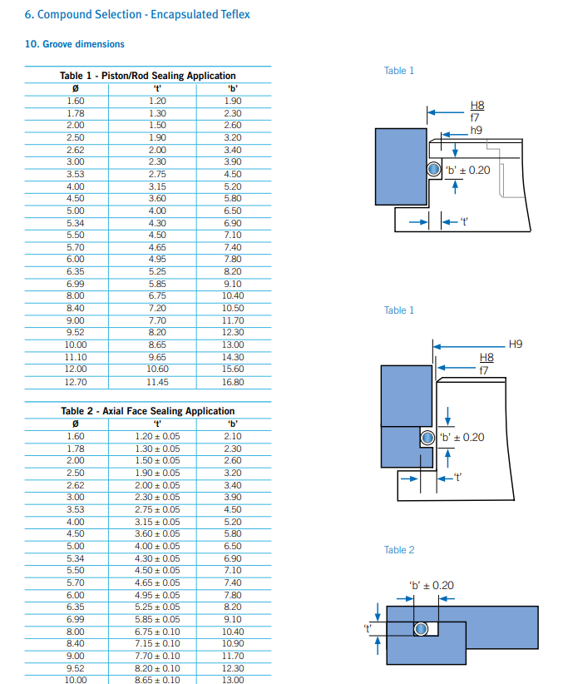

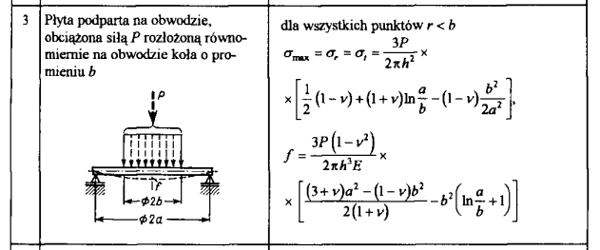

 |  |  |  |  |  | Obliczenia obłej dennicy z druku 3D
 |  |  |  |  |  | AlSi10Mg 90 um - właściwości
 |  |  |  |  |  | Gęstość | 2650 | kg/m3
 |  |  |  |  |  | Granica plastyczności Re | 230 | MPa | Stan T6, najgorszy przypadek
 |  |  |  |  |  | Wytrzymałość na rozciąganie Rm | 300 | MPa
 |  |  |  |  |  | Średnica zewnętrzna zbiornika Dz | 174 | mm
 |  |  |  |  |  | Ciśnienie w zbiorniku p0 | 7.5 | MPa
 |  |  |  |  |  | Średnica największego otworu w dnie d | 25 | mm
 |  |  |  |  |  | Zbiornik półkulisty
 |  |  |  |  |  | Wysokość dna Hz | 87 | mm
 |  |  |  |  |  | Współczynnik gamma_w | 1.6 |  |  | 0.89342711236
 |  |  |  |  |  | grubość dennicy g1 | 7.72 | mm
 |  |  |  |  |  | Długość spajająca e1 | 23.15 | mm
 |  |  |  |  |  | Objętość dennicy Vd | 1.044 | l
 |  |  |  |  |  | Objętość rury zmniejszona o dennice | 12.68 | l
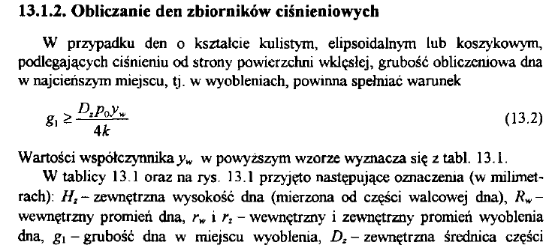
 |  |  |  |  |  | Długość części rurowej | 607.53 | mm

 |  |  |  |  |  | Zbiornik elipsoidalny 1/2
 |  |  |  |  |  | Wysokość dna Hz | 43.5 | mm
 |  |  |  |  |  | Współczynnik gamma_w | 2.3
 |  |  |  |  |  | grubość dennicy g1 | 11.0925 | mm
 |  |  |  |  |  | Długość spajająca e1 | 33.28 | mm
 |  |  |  |  |  | Objętość dennicy Vd | 0.514 | l
 |  |  |  |  |  | Objętość rury zmniejszona o dennice | 13.74 | l
 |  |  |  |  |  | Długość części rurowej | 658.33 | mm

